Тест-план Крестики-нолики
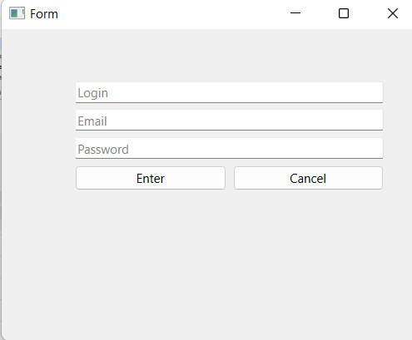
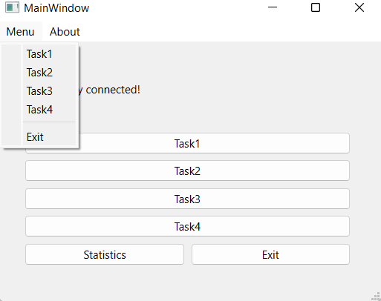
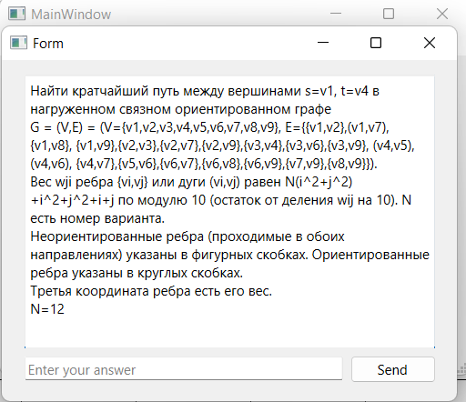
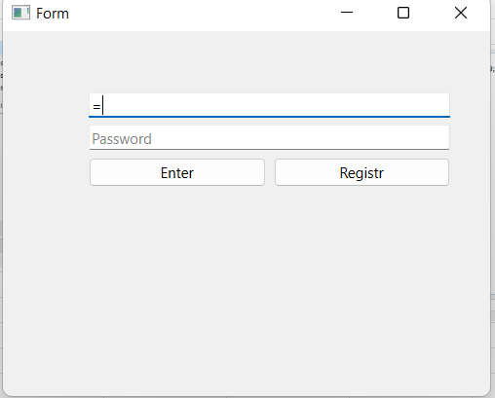
 |  |  | Тест-план по системному тестированию TextFilter
 | Цели доработки
 | Обеспечение корректного функционирования утилиты по работе со списками

 | Важен критерий: задукоментированы все дефекты, исправлены все дефекты с приоритетом выше Critical

 | 1 - самый высокий приоритет
JiraTask | Область функционала | Прио | Стратегия тестирования | h | Риски | Статус | Аналитик | Разработчик | Тестировщик | FSD
 | Авторизация | 2 | Проверить правила заполнения полей логин/пароль, работу кнопок отмена и авторизация | 1 |  | Закончено |  |  | Резников | файлы с данными для тестирования (БД тестовая, картинки,
 | Настройки и статистика | 2 | Полное покрытие | 0.5 |  | Закончено |  |  | Стрельников
 | Процесс игры | 1 | Частичное покрытие | 1 |  | протестирован, нет ошибок |  |  | Тауфик
Итого |  |  |  | 2.5

Чек-лист + Дефекты
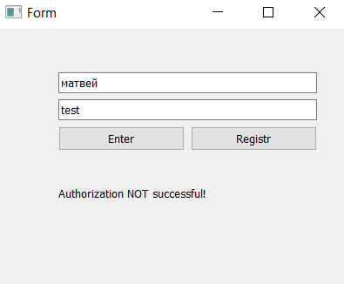
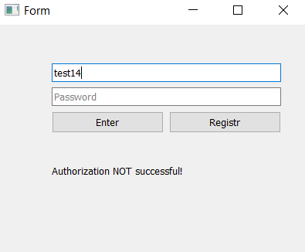
Тест-кейсы |  |  | Результат |  | Дефект
 |  |  | 2022-04-06 |  | № | Наименование | Важность
Авторизация и регистрация
 | Стартовое окно-> Авторизация
 | Нет логина
 |  | логин: пустая строка пароль: test1(верный) | 1 (из системы управления дефектами) |  | 1 (из системы управления дефектами) | не возникает предупреждение о том, что логин не введен | Minor
 |  | логин: пустая строка пароль: test(верный) | 1 (из системы управления дефектами) | 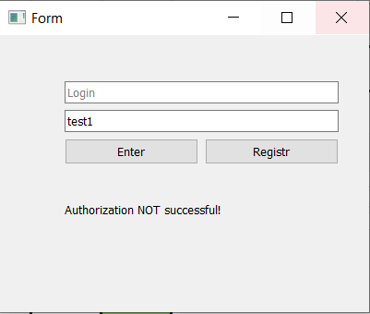 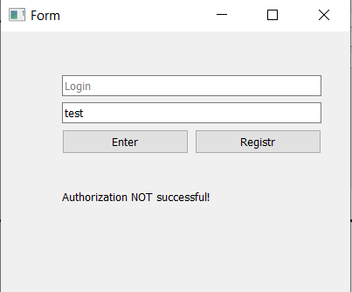
 | Нет пароля
 |  | логин: test2 пароль: пустая строка | 2 | 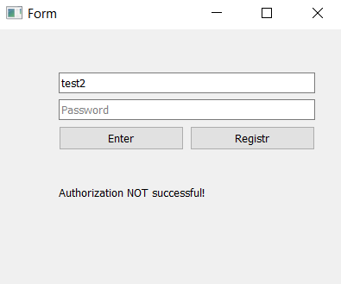 | 2 (из системы управления дефектами) | не возникает предупреждение о том, что пароль не введен | Minor
 |  | логин: test14 пароль: пустая строка | 2 | 
 |  | логин: test15 пароль: пустая строка | 2 | 
 | Кнопка ok(авторизация)
 |  | логин: test14 пароль: test |  |  | 3 (из системы управления дефектами) | не возникает предупреждение о том, что логин или пароль неправильный | Critical
 |  | логин: test14 пароль: матвей | 3 | 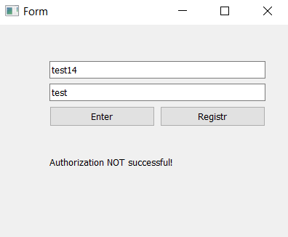 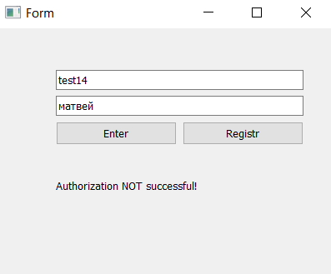
 |  | логин: матвей пароль: матвей |  | 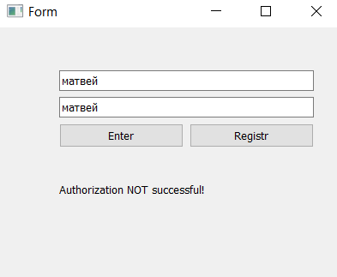
 |  | логин: матвей пароль: test | 3
 | Стартовое окно-> Регистрация
 | Нет логина
 |  | логин: пустая строка пароль: test1 | 1 | 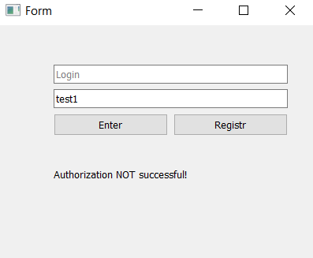
 |  | логин: пустая строка пароль: test | 1 | 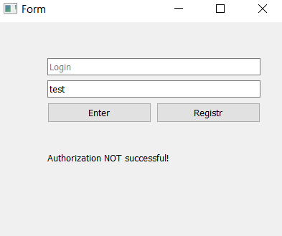
 | Нет пароля
 |  | логин: test2 пароль: пустая строка | 2 | 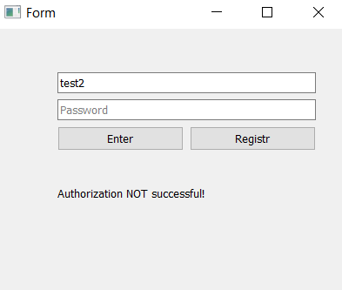
 |  | логин: test14 пароль: пустая строка | 2
 | Нет email
 |  | логин: test2 пароль: test email: пустая строка | 4 | 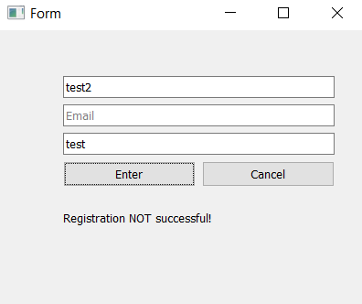 | 4 (из системы управления дефектами) | не возникает предупреждение о том, что email не введён | Minor
 | Существующий логин
 |  | логин: матвей пароль: test email: матвей | 5 |  | 5 (из системы управления дефектами) | не возникает предупреждение о том, что данный пользователь уже существует | Critical
 | Пароль менее 4 символов
 |  | логин: матвей1 пароль: tes email: матвей | 6 |  | 6 (из системы управления дефектами) | не возникает предупреждение о том, что пароль не соответствует нужной длине | Minor
 | Пароль более 20 символов
 |  | логин: матвей2 пароль: 123456789012345678900 email: матвей | 6 | 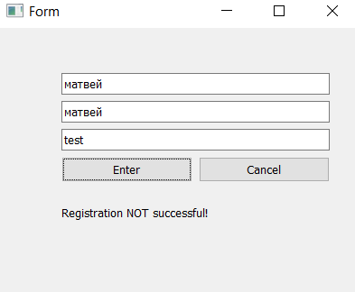 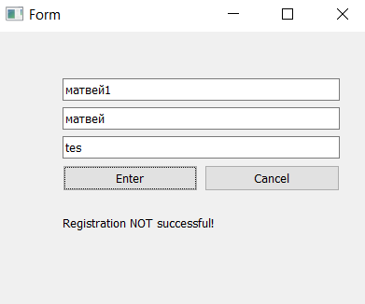 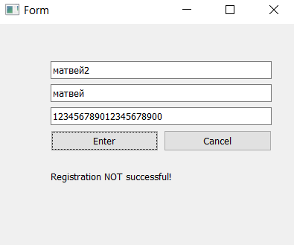
 | Кнопка ok(регистрация)
 |  | логин: матвей2 пароль: матвей email: матвей | 7 | 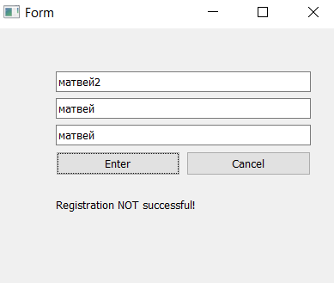 | 7 (из системы управления дефектами) | не переходит к окну выбора действий

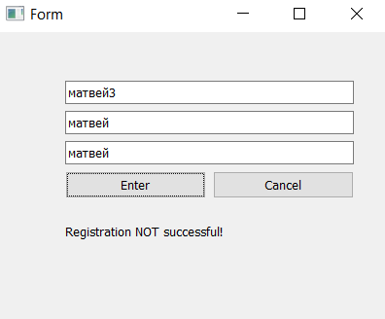
 | Кнопка cansel
 |  | логин: матвей3 пароль: матвей email: матвей | 8 |  | 8 (из системы управления дефектами) | не переходит обратно из режима регистрации в режим авторизации | Minor

Настройки игры и статистика
 | Add-OK |  | 6
 |  | aaaaaaaazzzzzzzzzzzzzzzzzzzzzssssssssssddddddggggggggggggggggghhhhhhhhhhhhhhhdqweerwtreyrteuyriuuoiupasdgasdhsfgjfhgkghljkzxcvbzcvnbmnbcmgfhaeryhdfbddddddddffffffffffffffx
 |  | 1234567890 |  |  | 3 | С маленькой буквы | Minor
 |  | a1s2d3f4g5h6
 |  | 1a1s2d3f4g
 |  | a
 |  | aa
 |  | aaab
 |  | baaa
 |  | aaba
 |  | aa321b |  |  | 4 | Модальное окно не закрывается, приложение зависает | Critical
 |  | 1 |  |  | 1 | После нажатия кнопки ok в окне About происходит подвисание программы | High
 |  | 12 |  |  | 3 | Опечатка в названии Cut | Minor
 |  | 123 |  |  | 5 | Cat вместо Cut | Minor
 |  | 321
Процесс игры |  | 321aa
 |  | aa321 |  |  | 4 | Программа не реагирует на нажатие кнопки Copy | Critical
 |  | пустая строка |  |  | 5 | Программа не реагирует на нажатие кнопки Copy | Critical
 |  | aa1aa |  |  | 14 | В поле Element не работает Backspace, Ctrl+C, Ctrl+V,Ctrl+X, etc | High
 |  | 1aa1
 | Add-fail | A |  |  | 6 | поле Element после добавления записи не очищается | High
 |  | !@#$%^&*()_+ | 7 |  | 7 | В поле Element добавляются спецсимволы | High
 |  | ыф
 |  | 21 строка
 | Element | Delete
 |  | Backspace | 8 |  | 8 | В поле Element не работает Backspace | High
 |  | Ctrl+A | 9 |  | 9 | В поле Element не работает Ctrl+A,C,Z | Minor
 |  | Ctrl+C
 |  | Ctrl+Z
 |  | стрелки
 | Delete |  | 10 |  | 10 | В списке добавленных элементов очень медленно работает удаление на длинных строках | Minor
 | Sort |  | 11 |  | 11 | Сортировка работает по первому символу. Дальнейшая сортировка по времени добавления | High
 |  | a-z
 |  | z-a
 | Add Filter-OK | aaaaaaaazzzzzzzzzzzzzzzzzzzzzssssssssssddddddggggggggggggggggghhhhhhhhhhhhhhhdqweerwtreyrteuyriuuoiupasdgasdhsfgjfhgkghljkzxcvbzcvnbmnbcmgfhaeryhdfbddddddddffffffffffffffx
 |  | 1234567890
 |  | a1s2d3f4g5h6
 |  | 1a1s2d3f4g
 |  | a
 |  | aa
 |  | aaab
 |  | baaa
 |  | aaba
 |  | aa321b
 |  | 1
 |  | 12
 |  | 123
 |  | 321
 |  | 321aa
 |  | aa321
 |  | пустая строка
 |  | aa1aa
 |  | 1aa1
 |  | A
 |  | !@#$%^&*()_+
 |  | ыф
 |  | 21 строка
 |  | аааааааааааааааааааааабббббббббббббббббббббббббббббввввввввввввввввввввввввввввгггггггггггггггггггггггггггддддддддддддддддддддддеееееееееееееежжжжжжжжжжжяяяяяяяяяяяяяяяяяяяяяя
 | Filter |  | 12 |  | 12 | В поле Filter вводятся символы без ограничения: большие и маленькие кириллические, большие латинские, спецсимволы | High
 |  | 1aa1
 |  | Backspace
 |  | Ctrl+A
 |  | Ctrl+C
 |  | Ctrl+Z
 |  | стрелки
 | Beginning-Add Filter-Select |  | 13 |  | 13 | При попытке добавить 11й елемент в поле фильтр для начала -внетренняя ошибка, приложение закрывается | Critical
 |  | a
 |  | aa | 14 |  | 14 | Фильтр по 1 первой букве не отображает записей | Critical
 |  | 1
 |  | 123
 |  | aaa
 |  | 1a
 |  | a1
 |  | 10 фильтров - ок
 |  | 11 фильтров - НЕ ок
 |  | a | 16 |  | 16 | Ищет не все элементы | Critical
 |  | aa
 |  | 12
 |  | 1
 |  | 1a
 |  | a1
 | AnyWhere-Add Filter-Select |  | 15 |  | 15 | Добавляет одинаковые фильтры | High
 |  | a
 |  | aa
 |  | 12
 |  | 1
 |  | 1a
 |  | a1
 |  | a | 15 |  | 15 | Фильтр по одной букве в любом положении не находит сдвоенные буквы | Critical
 |  | aa
 |  | 1
 |  | 123
 |  | aaa
 |  | a1
 |  | 1a
 |  | 11 фильтров - НЕ ок
 | End-Add Filter-Select | 90 | 8 |  | 8 | При попытке отфильтровать элементы 1 и а остаются | High
 |  | a | 16 |  | 16 | Фильтр по последим символам сравнивает 1 символ | Critical
 |  | aa | 17 |  | 17 | Фильтр по последним символам отображает записи, которые короче его длины независимо от совпадений | Critical
 |  | 1
 |  | 123
 |  | aaa
 |  | a1 | 18 |  | 18 | Буквенно-числовой фильтр по последним символам отбирает записи с любым из символов, присутствующих в фильтре | Critical
 |  | 1a
 |  | aa
 |  | 0
 |  | a1
 |  | 1a
 |  | а | 9 |  | 9 | При попытке отфильтровать элементы 1 и а остаются | Critical
 | Filter+Sort | фильтр по началу буквенный | 19 |  | 19 | Сортировка не работает в случае примененного фильтра | Critical
 |  | фильтр по началу числовой
 |  | фильтр по началу смешанный
 |  | фильтр по середине буквенный
 |  | фильтр по середине числовой
 |  | фильтр по середине смешанный
 |  | фильтр по концу буквенный
 |  | фильтр по концу числовой
 |  | фильтр по концу смешанный
 | Delete Filter |  | 20 |  | 20 | Опечатка в названии кнопки Delete Filter | Minor

